Лист1
 |  | Согласовано:
 |  | Директор МУ "Школьное питание"
 |  | ____________________ Л.С. Павлова

 | МЕНЮ
 | на " 25 " апреля 2022 года

 | Прием пищи, наименование блюд | Масса порции (г) | Пищевые вещества (г) |  |  | Энергетическая ценность (ккал)

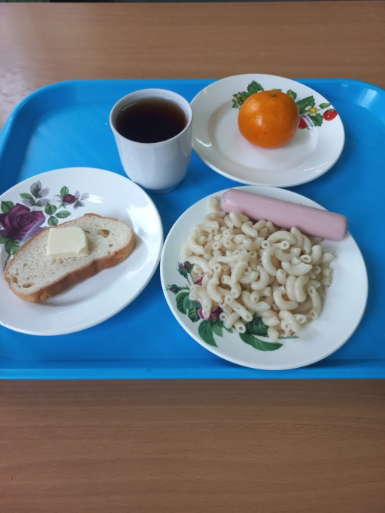
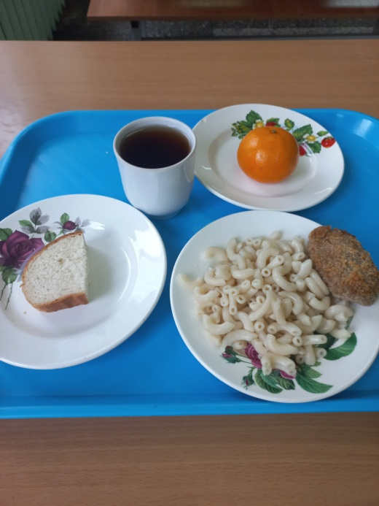
 |  |  | Б | Ж | У
 | ЗАВТРАК 1-4 класс
88 | Бутерброд с маслом | 10/20 | 2.36 | 9.15 | 15.02 | 153.00
188 | Сосиска отварная с маслом сливочным | 60/5 | 9.60 | 13.20 | 0.07 | 147.60
447 | Макаронные изделия отварные | 150 | 5.48 | 4.98 | 34.88 | 211.5
433 | Чай с сахаром | 200/15 | 0.2 | 0.05 | 15.01 | 57
 | Мандарин | 130 | 1 | 0.3 | 9.8 | 49.4
 | Итого: |  | 18.64 | 27.68 | 74.78 | 618.50

 | ЗАВТРАК 5-11 класс
268 | Котлета мясная с маслом сливочным | 50/5 | 6.80 | 6.90 | 3.71 | 107.26
447 | Макаронные изделия отварные | 150 | 5.48 | 4.98 | 34.88 | 211.5
433 | Чай с сахаром | 200/15 | 0.2 | 0.05 | 15.01 | 57
ПТ | Хлеб пшеничный | 20 | 2.36 | 0.3 | 14.49 | 70.14
 | Мандарин | 130 | 1 | 0.3 | 9.8 | 49.4
 | Итого: |  | 15.84 | 12.53 | 77.89 | 495.30

